Plots
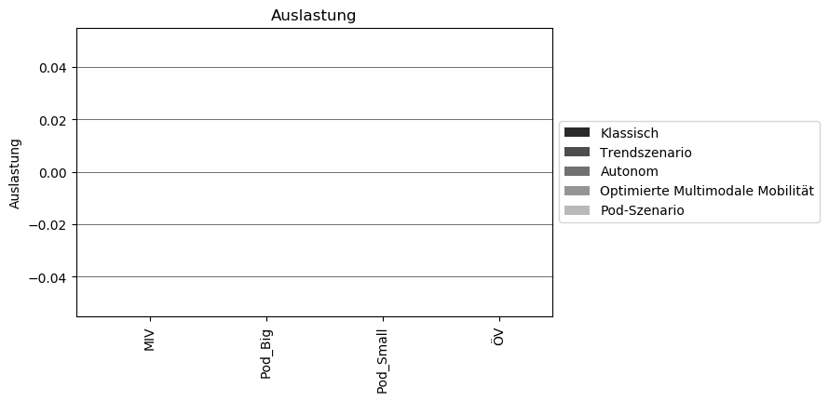
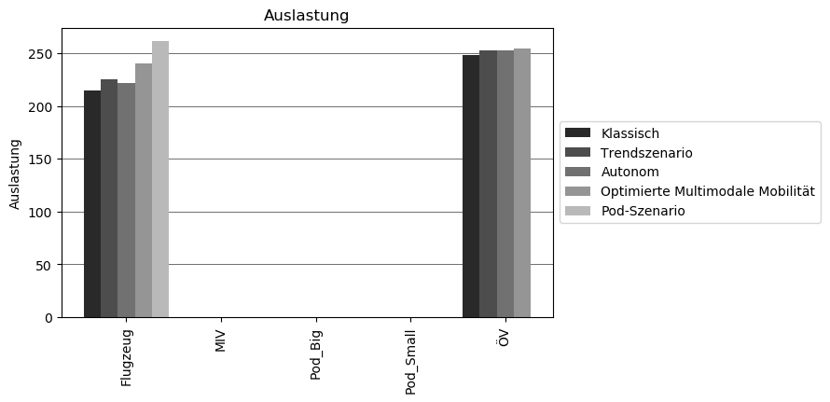
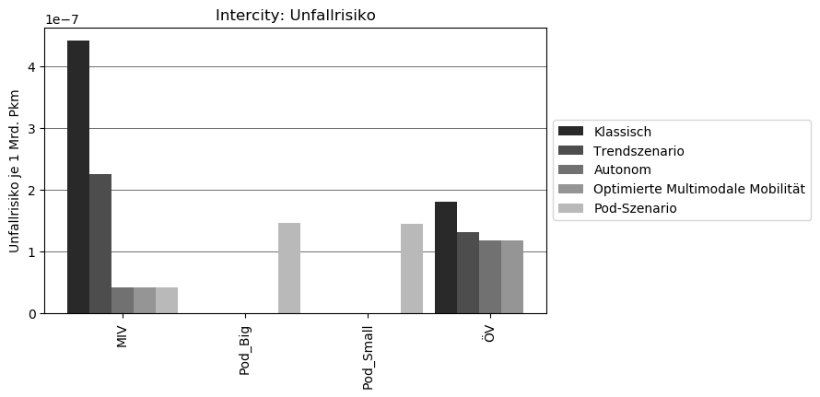
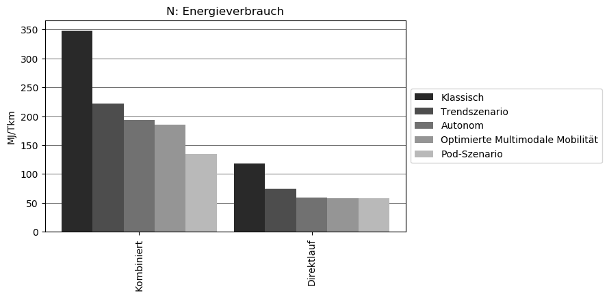
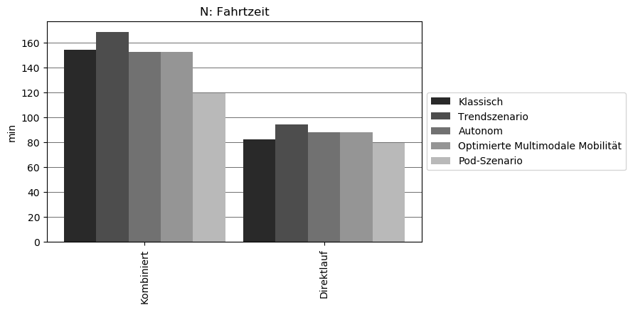
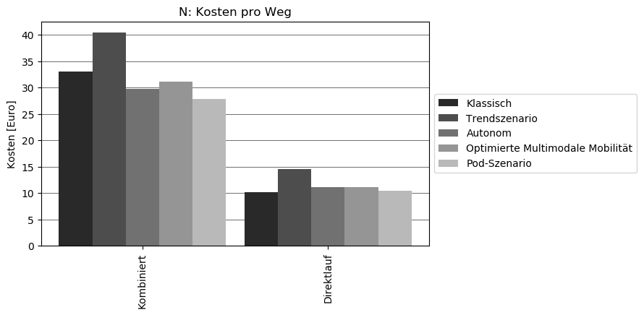
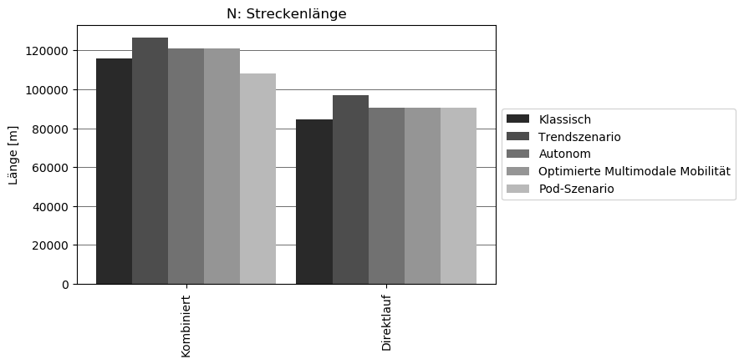
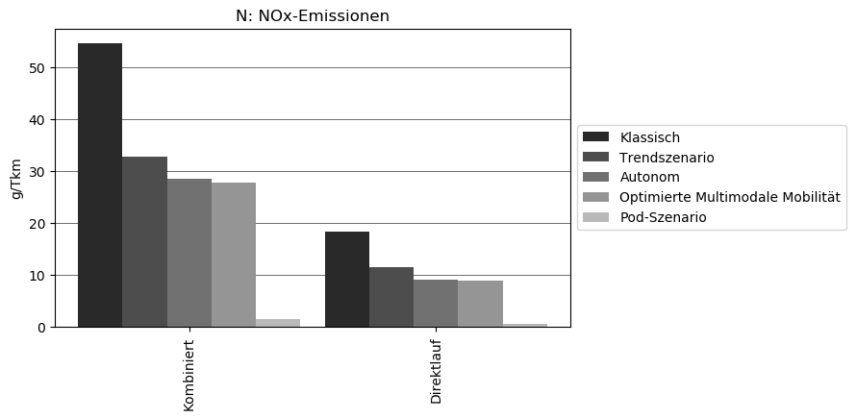
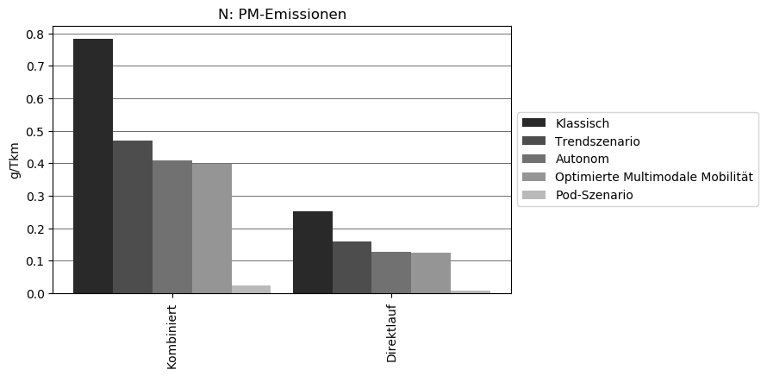


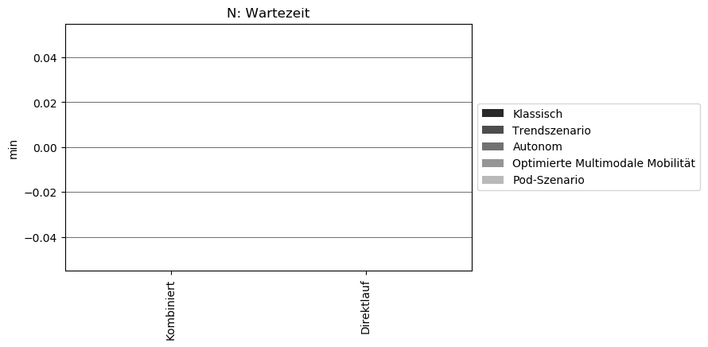
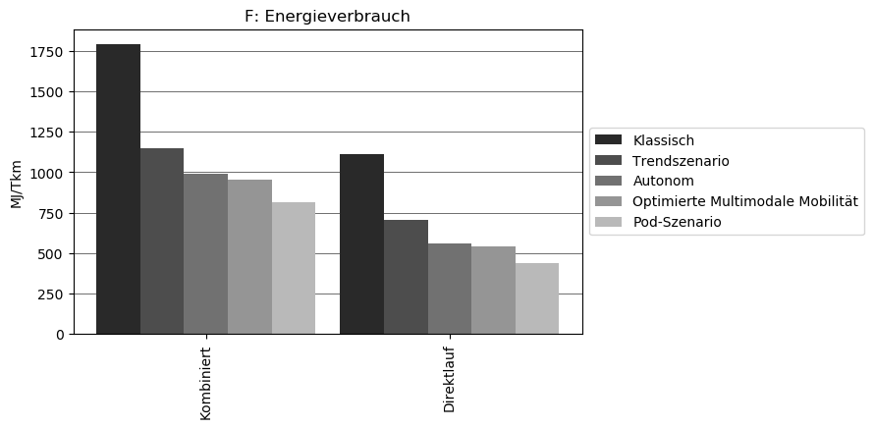
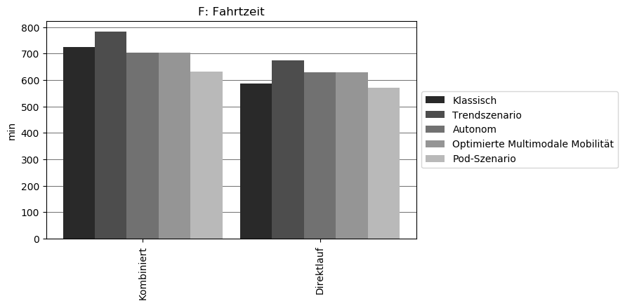
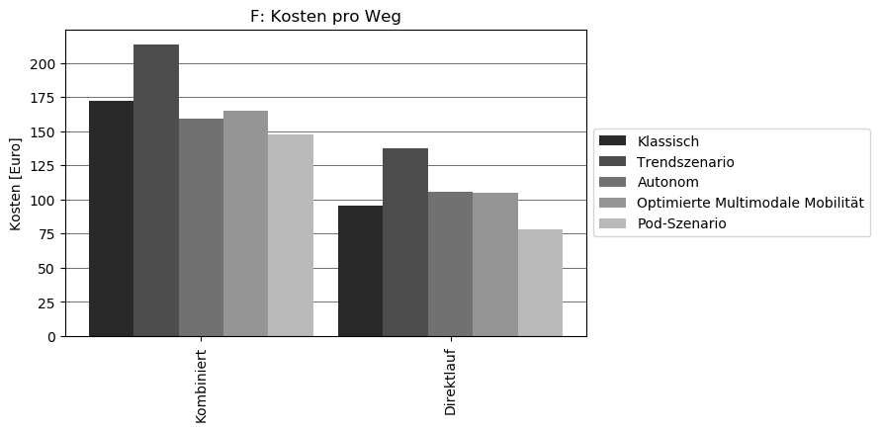
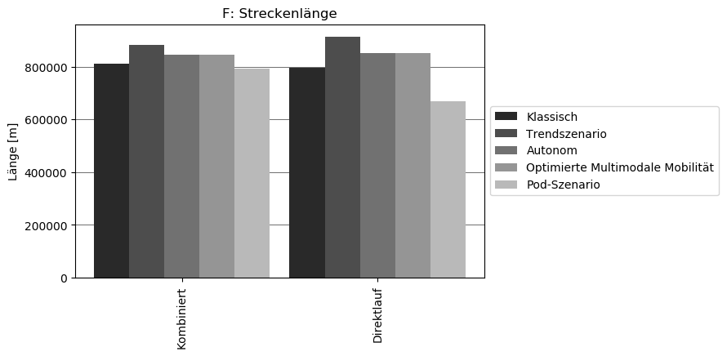
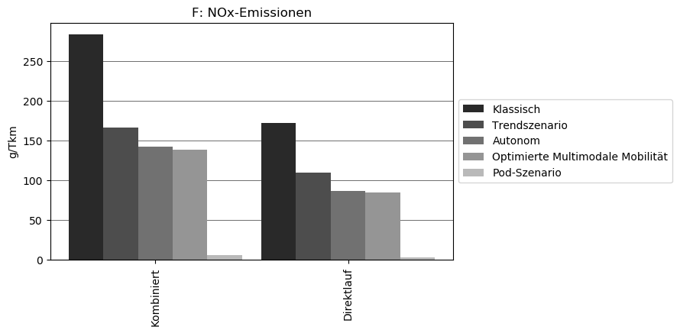


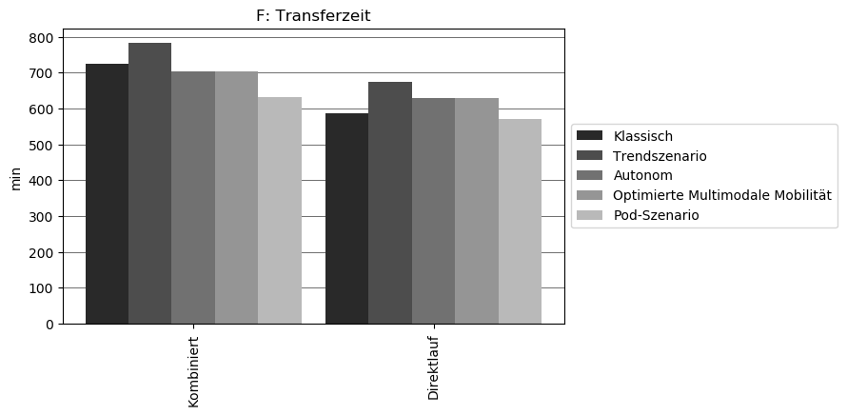

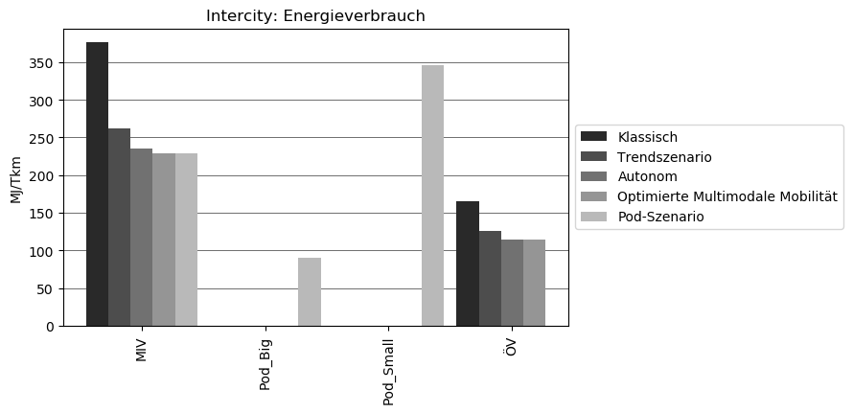
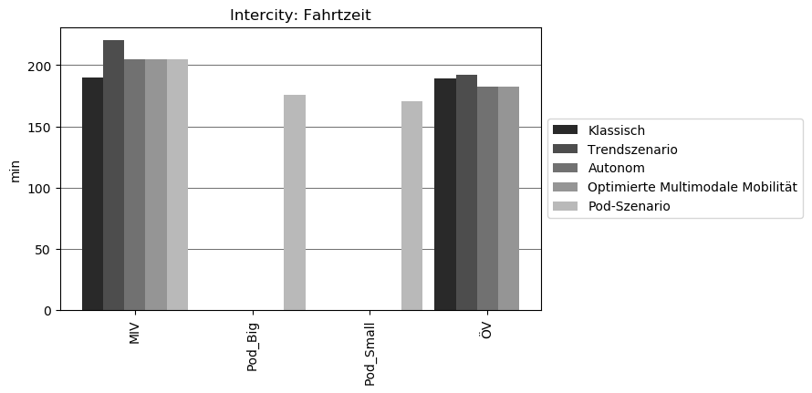
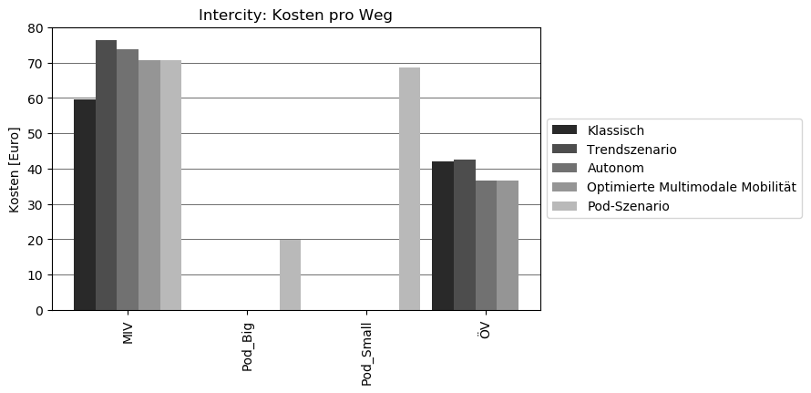
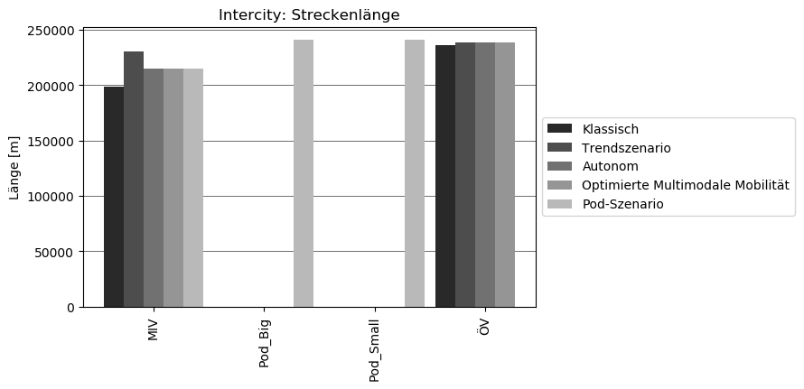
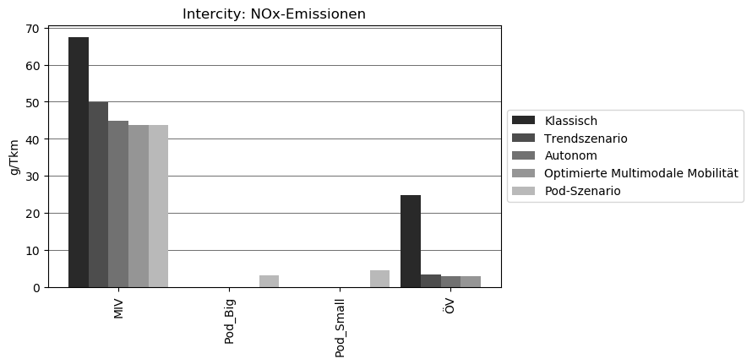
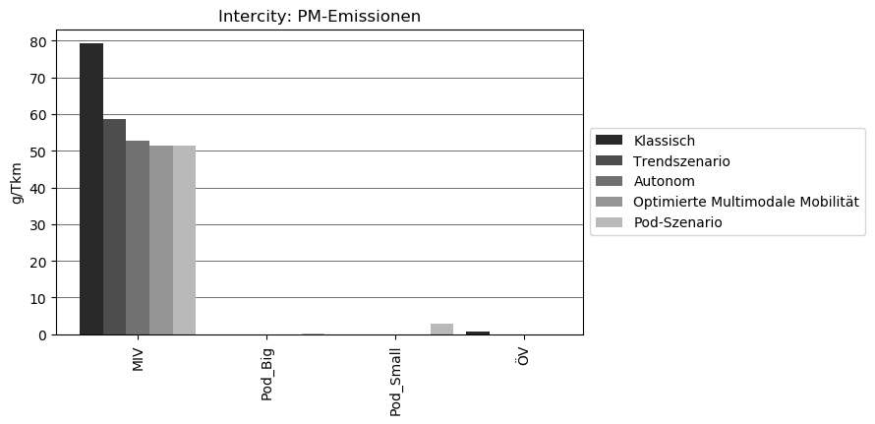
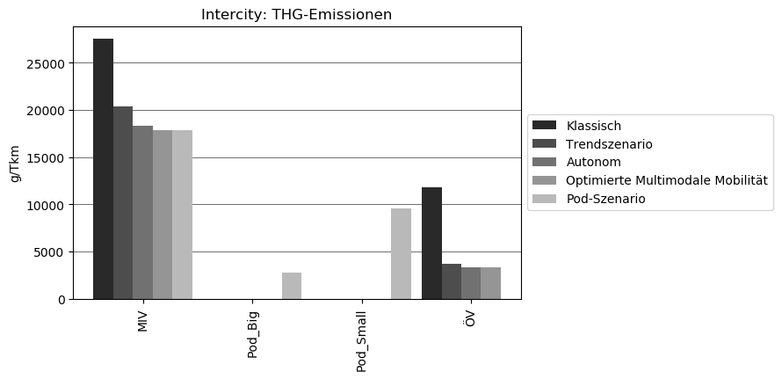
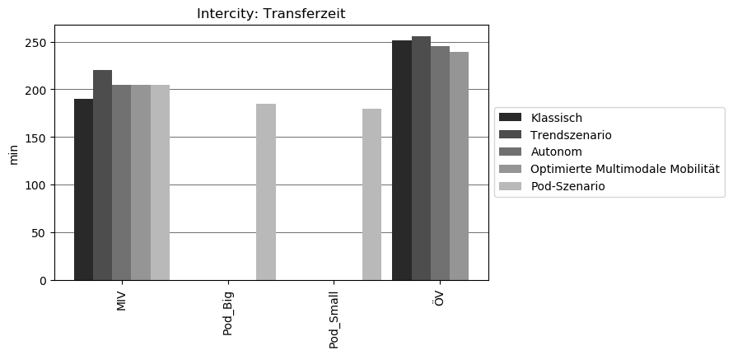
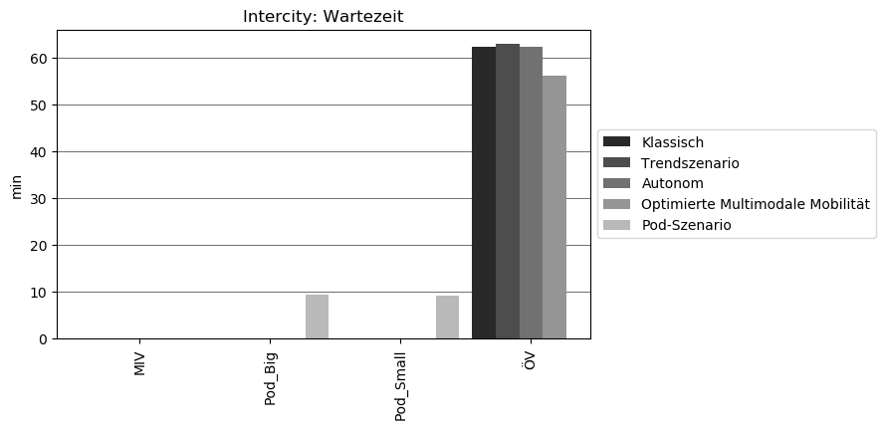
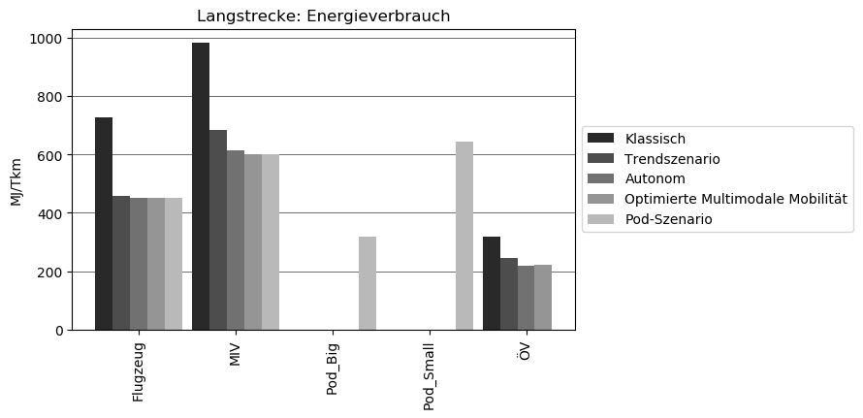
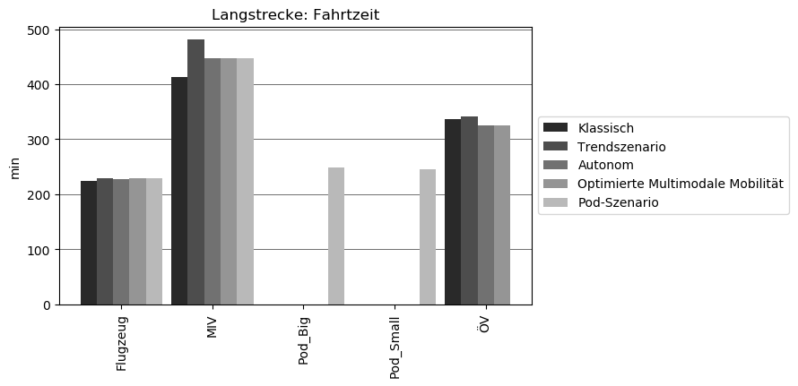
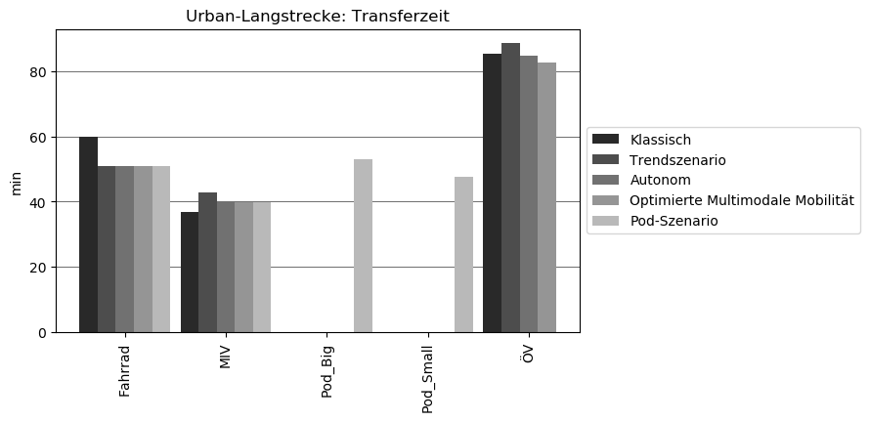
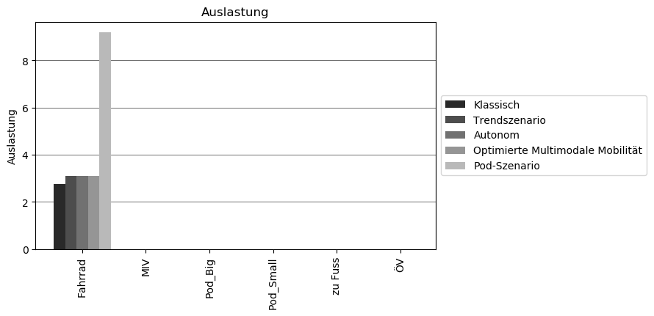
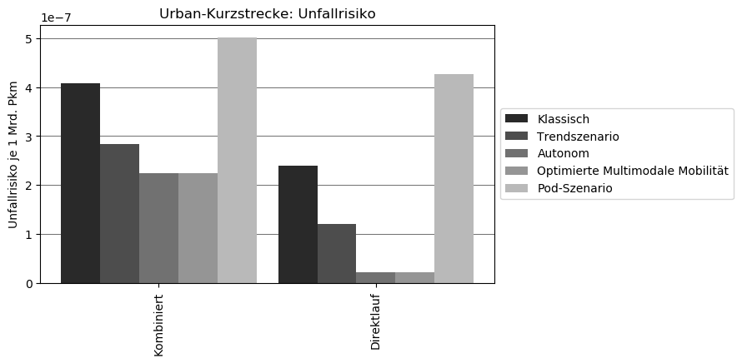
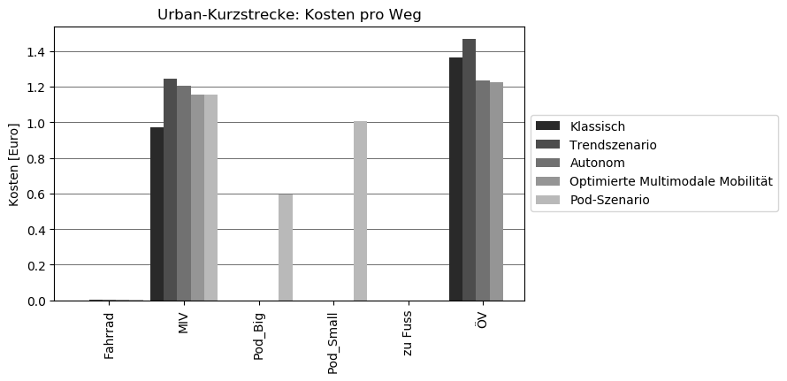
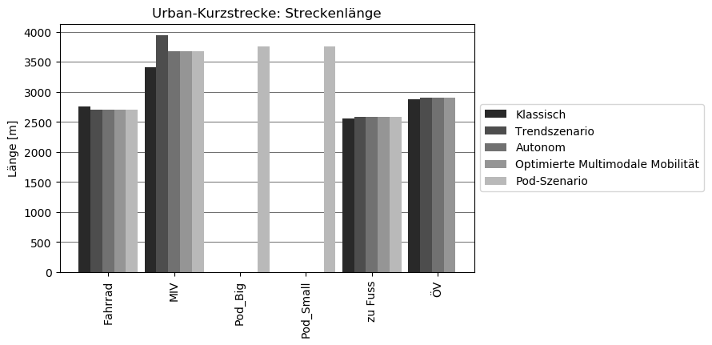
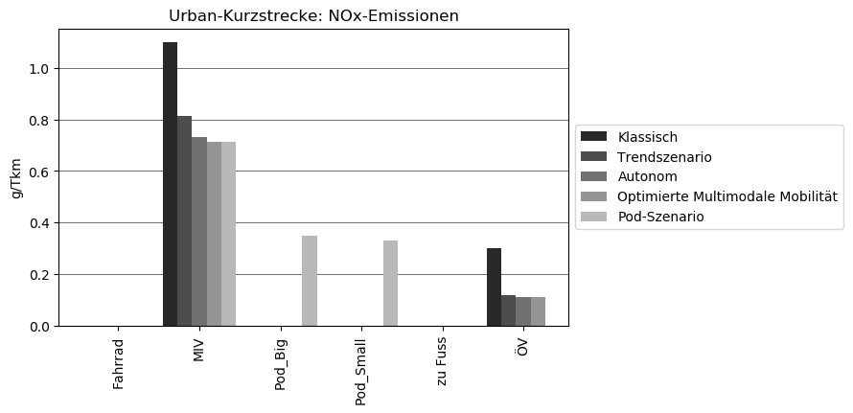
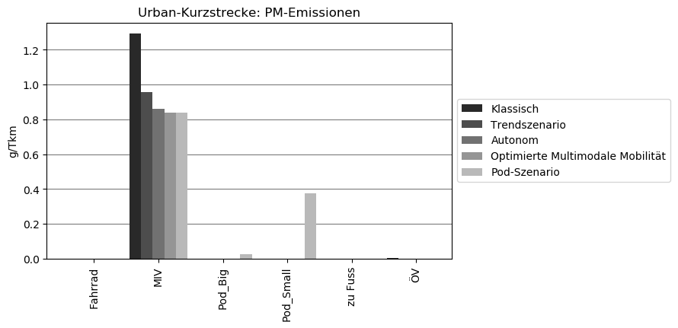

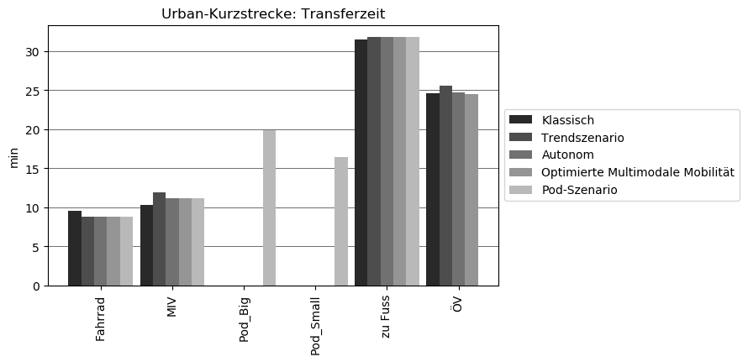
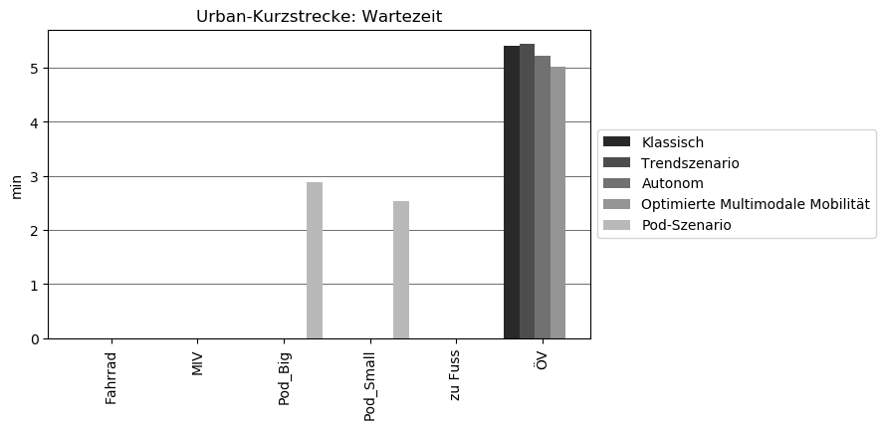
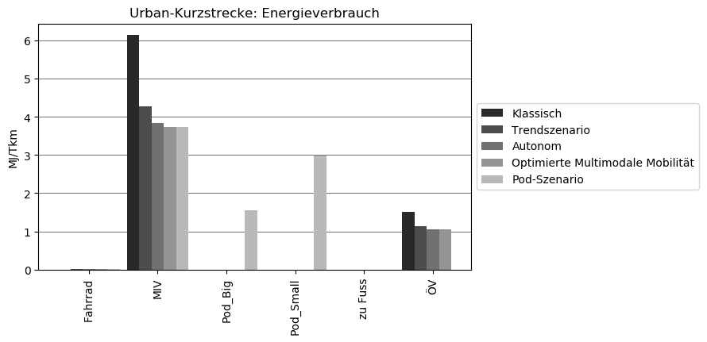
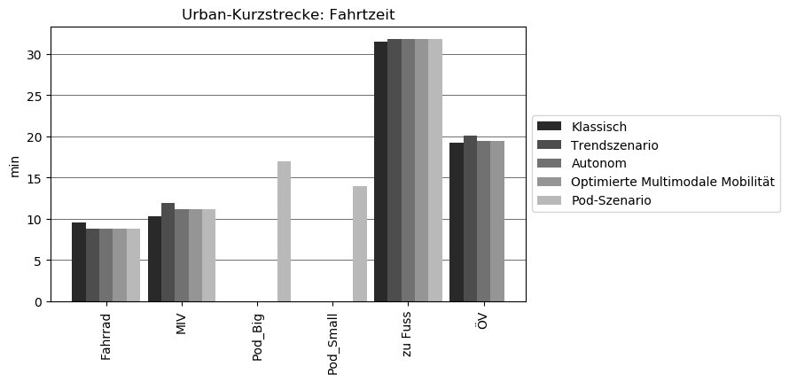

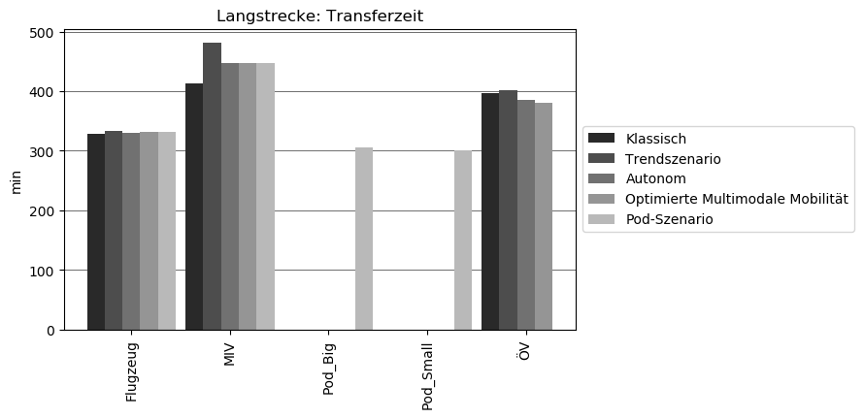

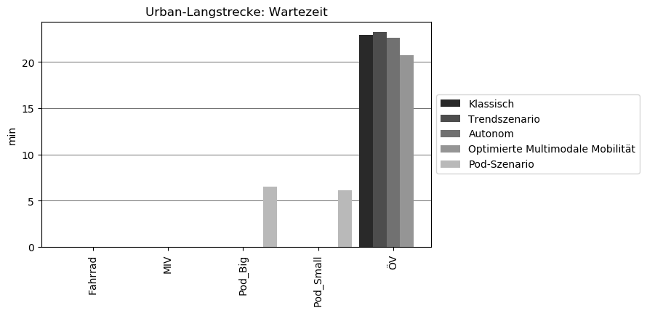

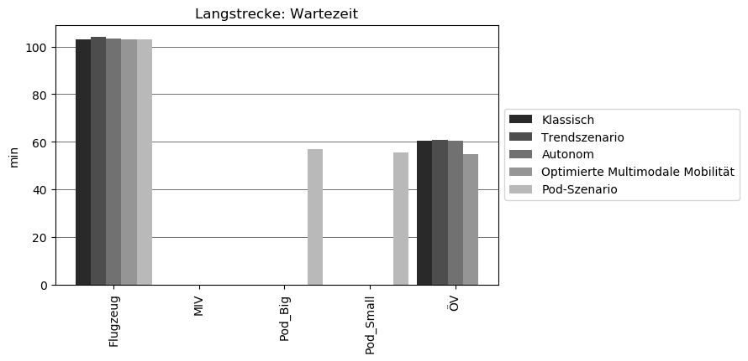
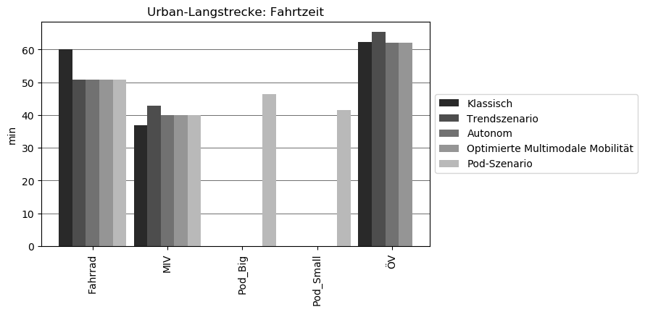

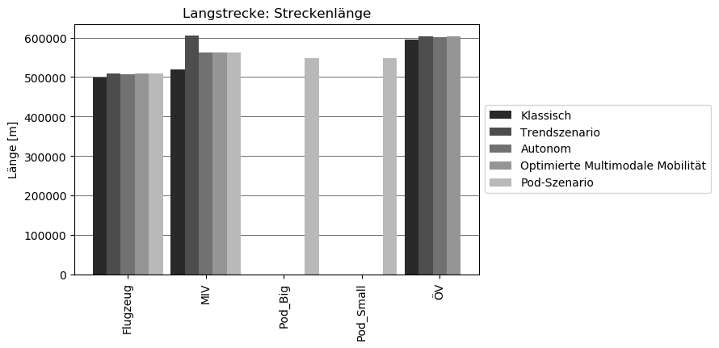
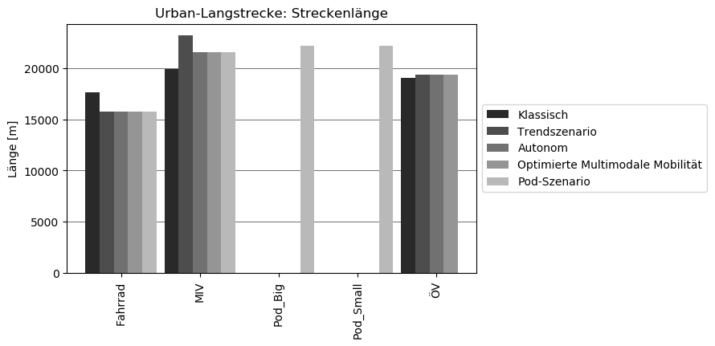

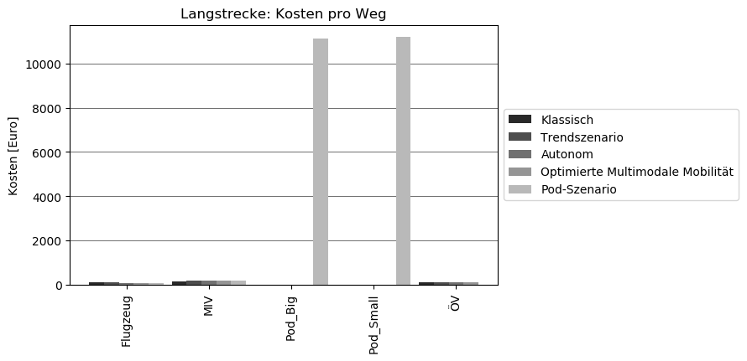
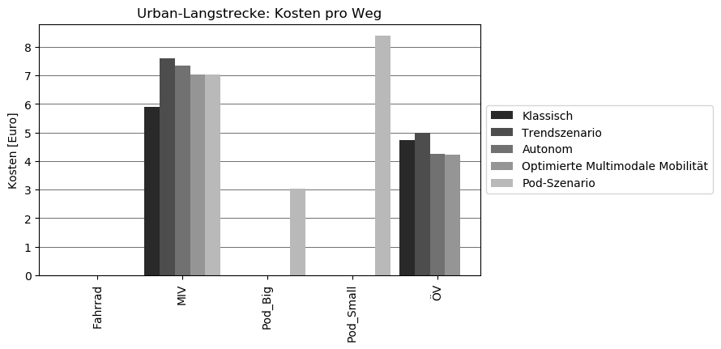

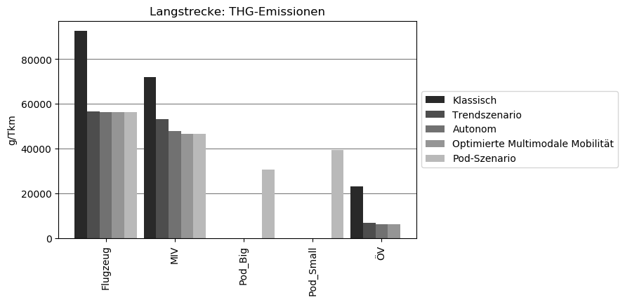
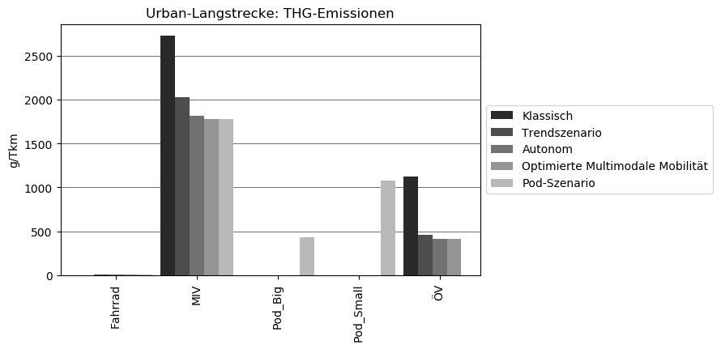

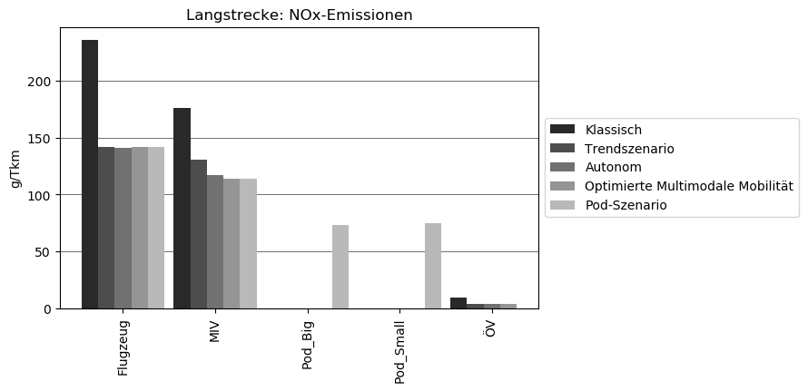
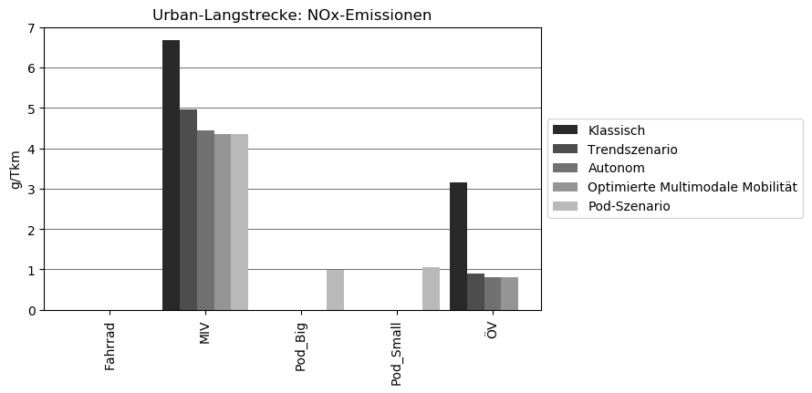













Tabelle1
Kategorien | Energieverbrauch

Zeilenbeschriftungen | Summe von Klassisch | Summe von Trendszenario | Summe von Autonom | Summe von Optimiert | Summe von Pod
UL | 52.970319392 | 38.100884865 | 34.346270302 | 33.799192543 | 66.070375864
Fahrrad | 0.011045320026 | 0.10579629643 | 0.10579629643 | 0.10579629643 | 0.10579629643
MIV | 37.286216042 | 26.006899168 | 23.346440422 | 22.799362663 | 22.799362663
ÖV | 15.67305803 | 11.988189401 | 10.894033583 | 10.894033583
Pod_Big |  |  |  |  | 10.22100602
Pod_Small |  |  |  |  | 32.944210885
Gesamtergebnis | 52.970319392 | 38.100884865 | 34.346270302 | 33.799192543 | 66.070375864

Kosten pro Weg: Urban-Kurzstrecke
 | Summe von Klassisch | Summe von Trendszenario | Summe von Autonom | Summe von Optimiert | Summe von Pod
Fahrrad | 0.011045320026 | 0.10579629643 | 0.10579629643 | 0.10579629643 | 0.10579629643
MIV | 37.286216042 | 26.006899168 | 23.346440422 | 22.799362663 | 22.799362663
ÖV | 15.67305803 | 11.988189401 | 10.894033583 | 10.894033583
Pod_Big |  |  |  |  | 10.22100602
Pod_Small |  |  |  |  | 32.944210885

Tabelle2
Zeilenbeschriftungen | Summe von Klassisch | Summe von Trendszenario | Summe von Autonom | Summe von Optimiert | Summe von Pod
F | 2909.8194 | 1853.1023955 | 1548.9131098 | 1495.858737 | 1251.0616364
Direktlauf | 1114.4 | 704.858 | 557.45074 | 543.5144715 | 434.66763649
Energieverbrauch | 1114.4 | 704.858 | 557.45074 | 543.5144715 | 434.66763649
Kombiniert | 1795.4194 | 1148.2443955 | 991.46236981 | 952.34426547 | 816.39399995
Energieverbrauch | 1795.4194 | 1148.2443955 | 991.46236981 | 952.34426547 | 816.39399995
Gesamtergebnis | 2909.8194 | 1853.1023955 | 1548.9131098 | 1495.858737 | 1251.0616364

